Pruebas Unitarias
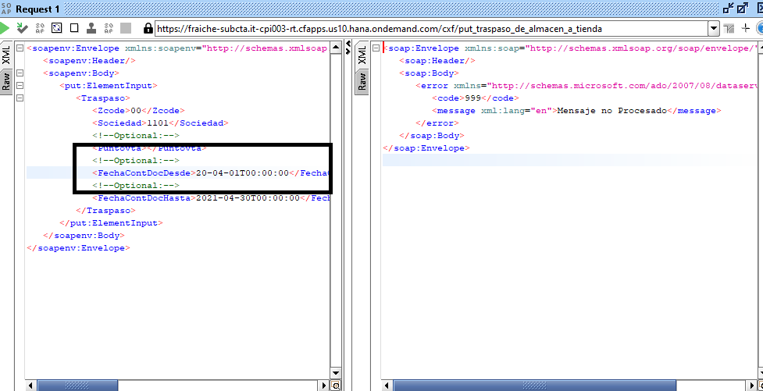
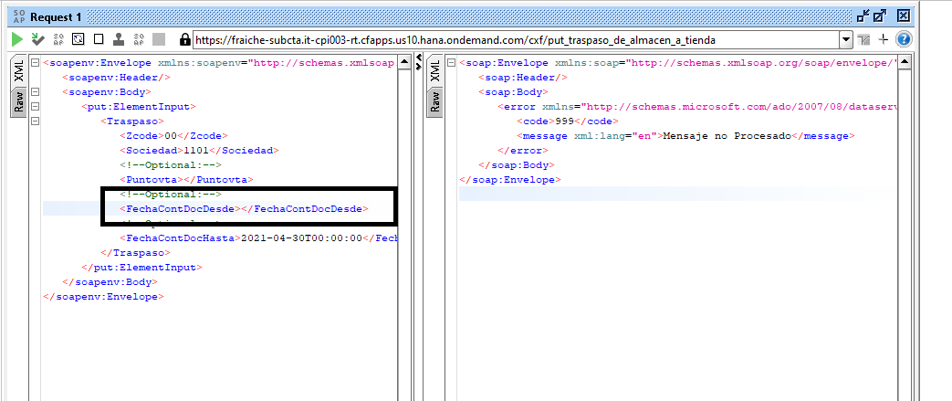
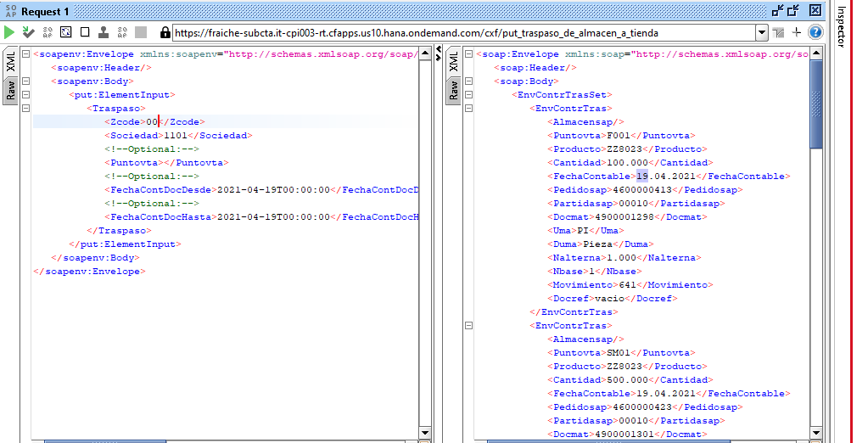

Cuando es ZCODE se solicita por 2da vez :

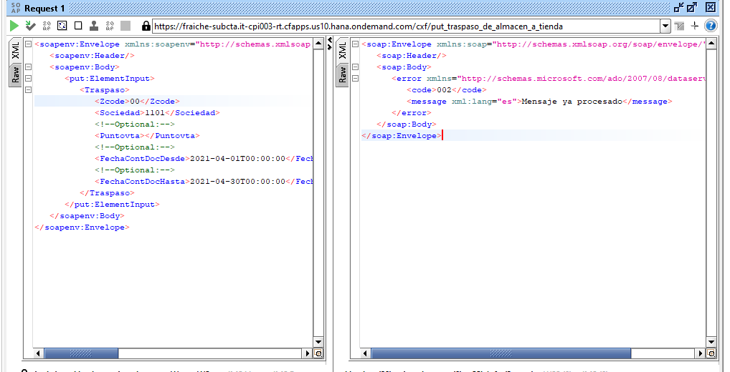

Cuando se hace reenvio ZCODE 01

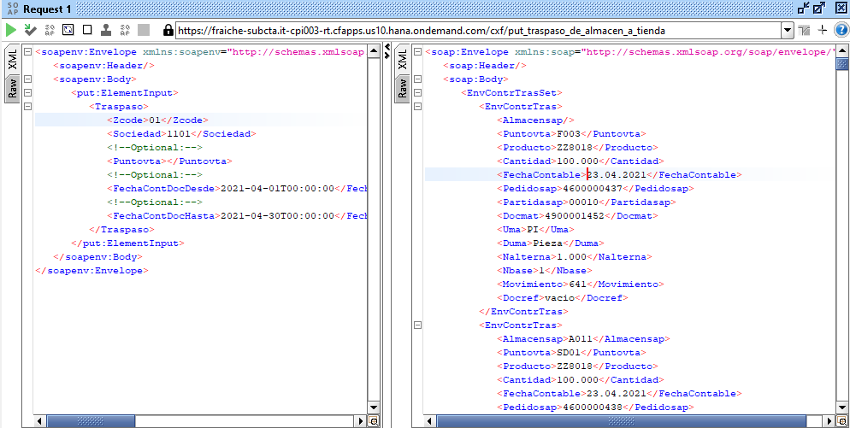

Cuando Tengo todos los parametros ok

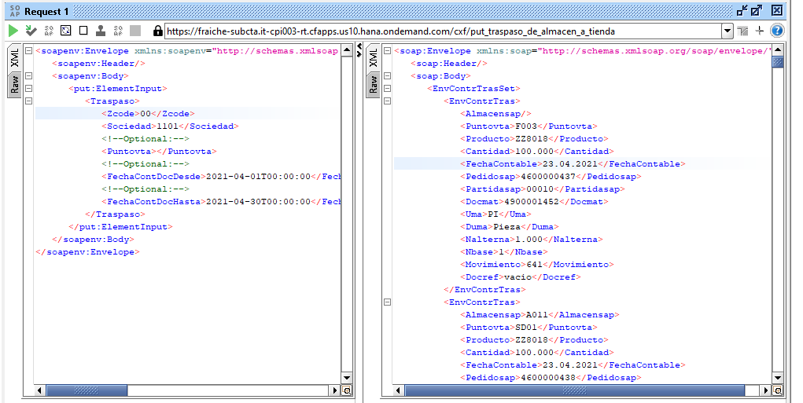

Cuando no coloco algun campo obligatorio : Sociedad / ZCODE

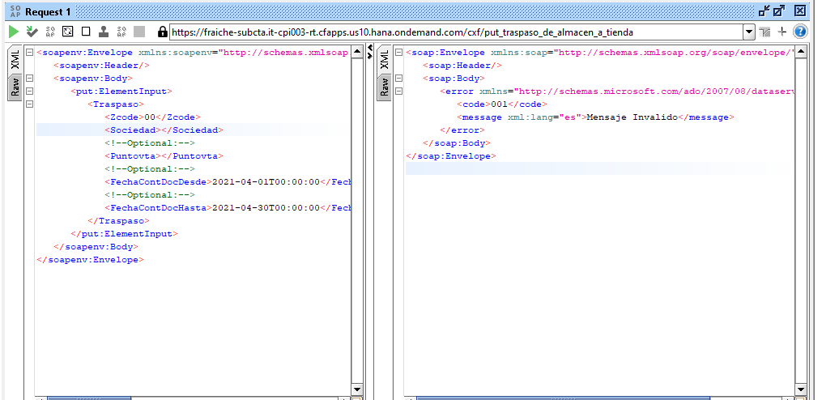

Cuando un parametro venga incompleto o errado

Referencia-Txt
